サーバ情報
① サーバ情報 （どのサーバーで作業を行うかを知る必要がある。）

https://se-wiki.so-net.ne.jp/pages/viewpage.action?pageId=803046024 |  |  |  | コンフレアカウントでログイン：9004062***

環境 | SSOサーバ | .ssoconfファイル名および配置場所 | 現／新 | ホスト名
開発環境 | www-pxy71g.plus.so-net.ne.jp | /so-net/docs/…/.ssoconf | 現行 | core-secap11d.gyom.plus.so-net.ne.jp
 |  | /so-net/cgi-bin/…/.ssoconf | 移行先 | core-secap7-01d.gyom.plus.so-net.ne.jp
テスト環境 | www-pxy71d.plus.so-net.ne.jp | /ip/docs/…/.ssoconf_ip | 現行 | core-secap11t.gyom.plus.so-net.ne.jp
 |  | /ip/cgi-bin/…/.ssoconf_ip | 移行先 | core-secap7-01t.gyom.plus.so-net.ne.jp
本番環境 | - | - | 現行 | core-secap11.gyom.plus.so-net.ne.jp
 |  |  |  | core-secap12.gyom.plus.so-net.ne.jp
 |  |  | 移行先 | core-secap7-01.gyom.plus.so-net.ne.jp
 |  |  |  | core-secap7-02.gyom.plus.so-net.ne.jp

サーバにログイン方法： |  | （LogMeTT）
例： core-secap7-01d.gyom.plus.so-net.ne.jpにログイン、
; login to server: pope02.plus.so-net.ne.jp
connect '172.16.201.4 /2 /ssh /auth=password /user="os062416" /passwd="＊＊＊＊＊＊＊＊＊＊＊"'
os******のアカウントを申請する必要がある。
; login to server:
wait '$'
;sendln 'ssh 10.240.253.73 -l pa050001'
sendln 'ssh core-secap7-01d.gyom.plus.so-net.ne.jp -l os062416'
wait 'password:'
sendln 'uzfMMywHFvy354Iz'
wait '$'
sendln 'hostname'

settitle '> core-secap7-01d.ltt -----------'
end

指定機能ファイル一覧表
② 指定機能ファイル一覧表

モバイルポイント機能を例として

https://se-wiki.so-net.ne.jp/pages/viewpage.action?pageId=803046024 |  |  | コンフレアカウントでログイン：9004062***
•各機能のアプリケーション配置ディレクトリ
•以下参照

機能に関するファイルゲット
機能調査ウェブ：
 | http://core-devsprt01t.gyom.plus.so-net.ne.jp/cgi-bin/development_link/index.cgi

num | 機能 | html/img/csss/js | cgi | 共通lib | 現行URL | 登録用user
① | モバイルポイント 申し込み・解約 | /so-net/docs/optionservice2/mpnt/ | /so-net/cgi-bin/optionservice2/mpnt/ | common/mpnt_common_u.pm | https://secapd.so-net.ne.jp/ optionservice2/mpnt/mpnt_top_u.html | UserID:dr285725@ts02 SystemID:wjevxu20@ts02 PW:fwf7ptds

 |  |  |  |  |  |  | 現行UR+L22L+I6:N18

perlコマンド
④ perlコマンドでCGI検査し、足りないファイルの補足

備考：関連ファイル一覧は不足な部分がないために、Perlのコマンドで検索しましょう。

-sh-4.2$ pwd
/home/os062416/so-net/cgi-bin/optionservice2/mpnt
-sh-4.2$ ls
common mpnt_chk_u.cgi mpnt_cmp_u.cgi mpnt_login_u.cgi scns
-sh-4.2$ perl mpnt_login_u.cgi
Can't locate mpnt_common_u.pm in @INC (@INC contains: /so-net/cgi-bin/lib/sso ../common /usr/local/lib64/perl5 /usr/local/share/perl5 /usr/lib64/perl5/vendor_perl /usr/share/perl5/vendor_perl /usr/lib64/perl5 /usr/share/perl5 .) at mpnt_login_u.cgi line 21.
BEGIN failed--compilation aborted at mpnt_login_u.cgi line 21.
-sh-4.2$

足りない部分を補足しましょう。

仕様書資料さがし
仕様書資料の探し方

探す理由：サービス概要を理解し、業務フローを把握する。
結果は＜機能参考資料（業務理解用）＞をご参考してください
 |  |  |  | ログイン：
検索URL |  |  |  | ID：Zhisuo.Liu
１、https://se-search.so-net.co.jp/ |  |  |  | 初期パスワード：********

例（メールアドレス変更（こんてんつコース専用））
1.1 検索 |  | 検査キーワード：1:機能名、2:CGI名前、3:プロジェクト番号
 |  | 例ーー | 1: メールアドレス変更（こんてんつコース専用）
 |  |  | 2: editm_entry.cgi
 |  |  | 3: 2008/06/02 2008-000352[ID変更対応] 認証IDの追加 |  | （CGIコメント）

1.2 | 検索結果
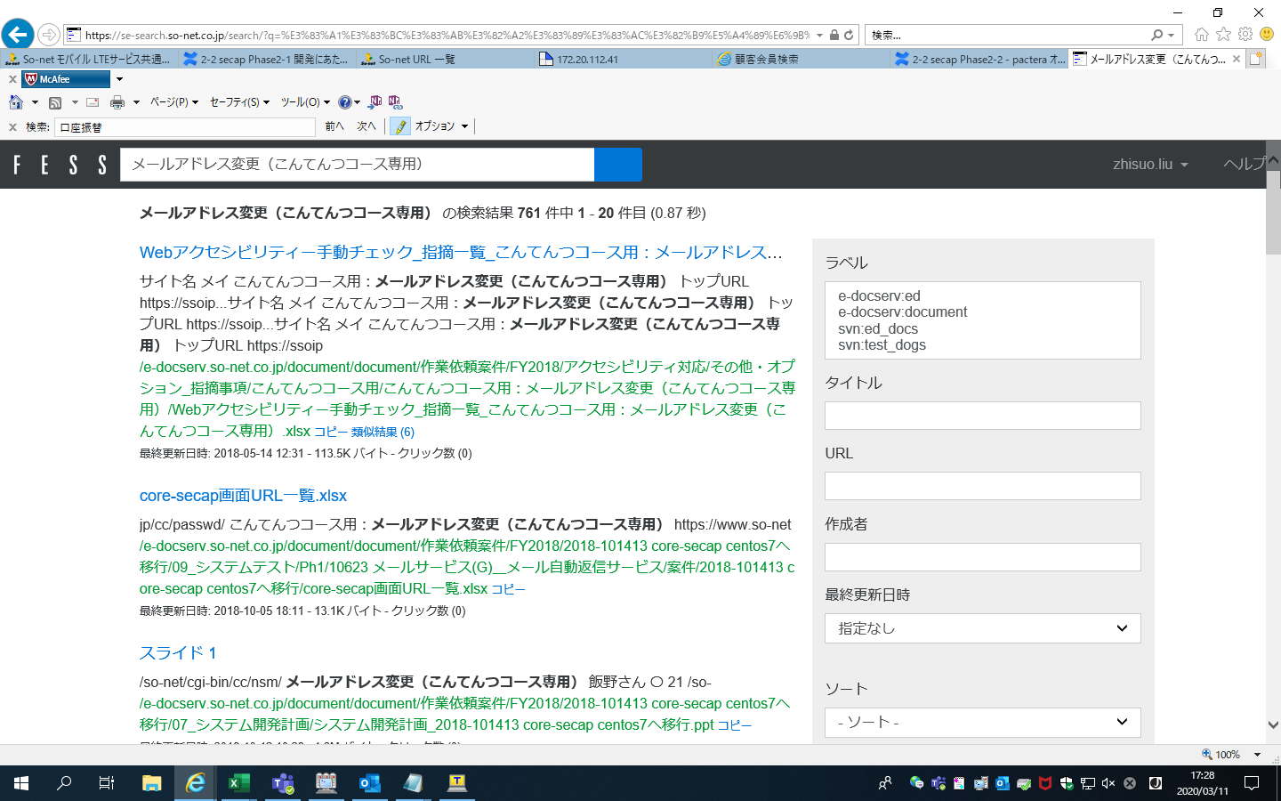

検索するキーワードを追加する可能

ファイルURL

（/ -------＞\）

ファイルURL：\\E-docserv.so-net.co.jp\document\document\作業依頼案件\FY2019\2019-101976 core-secapの機能移行 ph2\既存ドキュメント

 |  |  | 検索すると、ファイルが出る
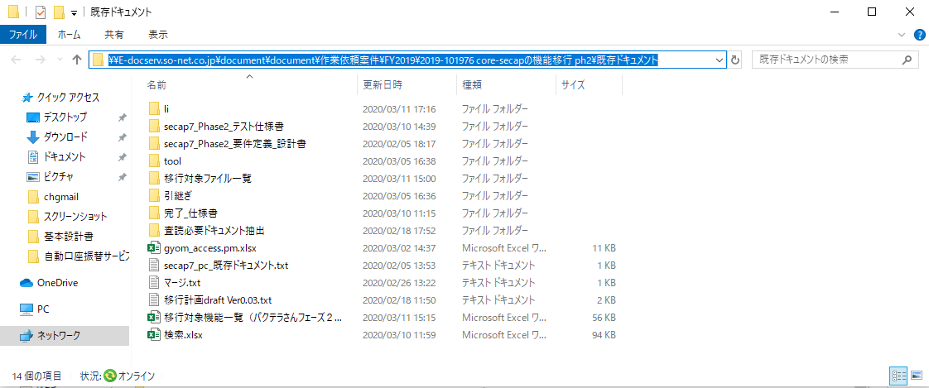

2、台帳管理 |  | （\\E-docserv.so-net.co.jp\document\document\作業依頼案件\FY2019\2019-101976 core-secapの機能移行 ph2\既存ドキュメント\li\移行対象機能一覧（パクテラさんフェーズ２））

移行対象機能一覧（パクテラさんフェーズ２）ファイルを参考してください
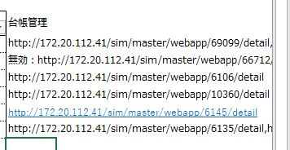

例（メールアドレス変更（こんてんつコース専用））
URL：http://172.20.112.41/sim/master/webapp/10360/detail
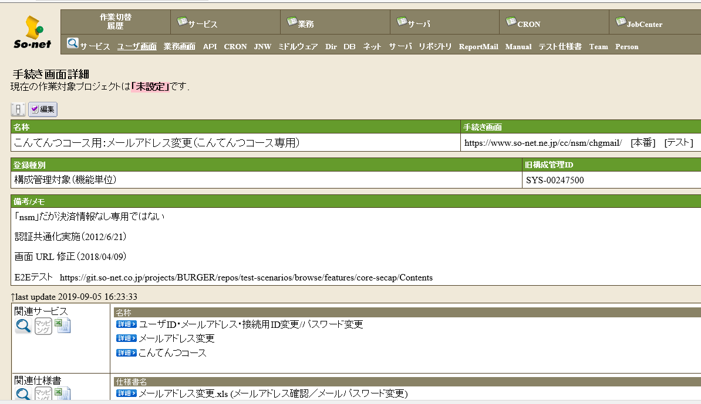

関連仕様書

 | 最後に見つけ出したファイルをまとめて整理します。

